Login_Register
LA |  |  | Learn Assistant |  |  |  |  |  | Process
 |  |  |  |  |  |  |  |  | Screen Design
Screen ID |  |  |  |  |  | Function name | Register new Enterprise |  | Create Date | 2024-10-23 | Creator | MKhoa
 |  |  |  |  |  |  |  |  | Update Date | 2024-10-25 | Updater | MKhoa
1. Overview

 | Doanh nghiệp đăng ký, đăng nhập và có xác nhận qua email

2. Screen design |  |  |  |  |  |  |  |  |  |  |  |  |  | Khi ô input được nhấn vào active, đổi màu border về màu chủ đạo

 | 1) Layout |  |  |  | https://www.figma.com/design/xkgVfkNttQYKyKbIvjcHXQ/Untitled?node-id=0-1&t=Bm5CGCPZIFhWdsNe-1 |  |  |  |  |  |  |  |  |  | Khi có lỗi data (check bởi backed hoặc frontend) hiển thị ra như bên dưới, màu #DA1414
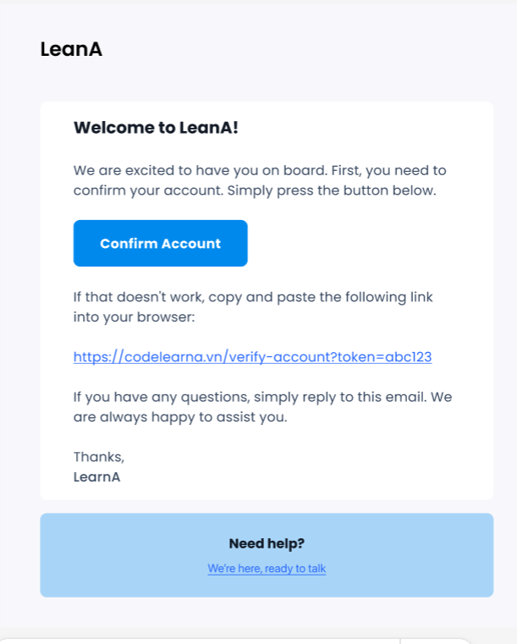
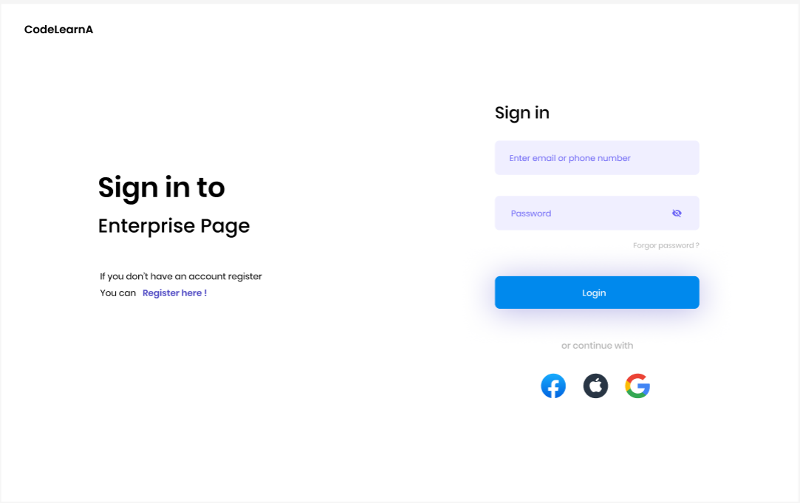
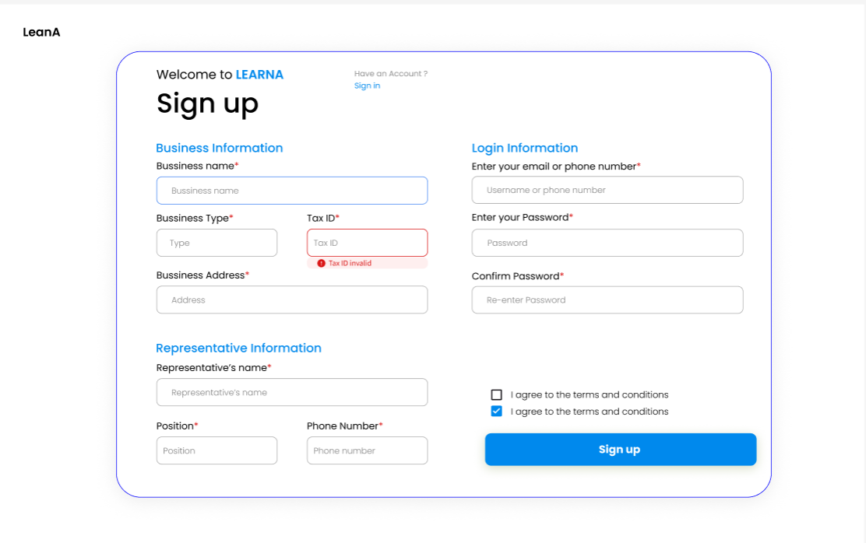

 |  |  |  |  |  |  |  |  |  |  |  |  |  |  |  |  |  | Cùng đường link

 |  |  | Màu chủ đạo: #0089ED |  |  |  |  | Các trường có dấu * là bắt buộc nhập |  |  |  |  | Chấp nhận điều khoản, mặc định (bên trên) và khi checked (bên dưới)
 |  |  | Thông tin khác truy cập link Figma đã đính kèm ở trên |  |  |  |  |  |  |  |  |  |  |  |  |  | Dẫn đến trang support, mail tùy vào bussiness quyết định sau

 |  |  |  |  |  |  |  |  |  |  |  |  |  |  |  | Thay bằng đường link thực tế khi gửi

 | 2.2 Detail screen items

3. Processing

 | 1) | Init
 |  | Doanh nghiệp truy cập vào trang đăng nhập, tại đây có nhiều option đăng nhập để lựa chọn như Email/SĐT, Sign in with Google, Facebook, Apple.
 |  | Trường hợp chưa có tài khoản, chọn Register here để chuyển sang trang đăng ký tài khoản doanh nghiệp, hoặc phương thức khác như Google, Facebook, Apple. Hiển thị trang Sign up với các trường thông tin
 |  |  | Thông tin doanh nghiệp: Tên doanh nghiệp, Loại hình doanh nghiệp, Mã số thuế (MST), Địa chỉ doanh nghiệp
 |  |  | Thông tin người đại diện: Tên người đại diện, Chức vụ, Số điện thoại người đại diện
 |  |  | Thông tin đăng nhập: Email hoặc số điện thoại, Mật khẩu, Xác nhận lại mật khẩu

 | 2) | Events
 |  | Event 1: Người dùng điền thông tin và bấm nút "Sign Up"
 |  |  | Nếu bất kỳ thông tin nào không hợp lệ (ví dụ: mật khẩu không khớp, MST sai định dạng), sẽ hiển thị thông báo lỗi cụ thể cho người dùng ngay tại chỗ như trên thiết kế
 |  |  | Nếu thông tin hợp lệ, hiển thị thông báo người dùng confirm email
 |  |  | Lưu thông tin người dùng tạm thời (status: pending). Tạo một token xác thực (link có thời gian hết hạn) và gửi email xác nhận tới email đã đăng ký.

 |  | Event 2: Người dùng nhận email xác nhận và nhấn "Confirm Account"
 |  |  | Khi người dùng nhấn vào link trong email xác nhận, hệ thống sẽ:
 |  |  |  | Kiểm tra token xác nhận có hợp lệ và chưa hết hạn.
 |  |  |  | Nếu hợp lệ, xác nhận tài khoản và chuyển trạng thái người dùng từ "pending" sang "active".
 |  |  |  | Nếu không hợp lệ hoặc hết hạn, yêu cầu người dùng gửi lại yêu cầu xác nhận

 |  | Event 3: Đăng nhập
 |  |  | Sau khi tài khoản đã được xác thực thành công, người dùng quay lại trang đăng nhập
 |  |  | Sử dụng các thông tin đăng nhập đã khai báo (email/SDT và mật khẩu) hoặc phương thức khác.
 |  |  | Hệ thống sẽ kiểm tra và cho phép đăng nhập.

4. Database mapping

